ログイン画面
システム名 |  | アイエスエイプランECサイト |  |  |  |  |  | 作成日 |  | 2017/8/22 |  | 作成者 | 内海 智也
カテゴリ |  | ログイン画面 | 機能名称 |  |  |  |  | 更新日 |  | 2019/12/09 |  | 更新者 | 佐藤 保明

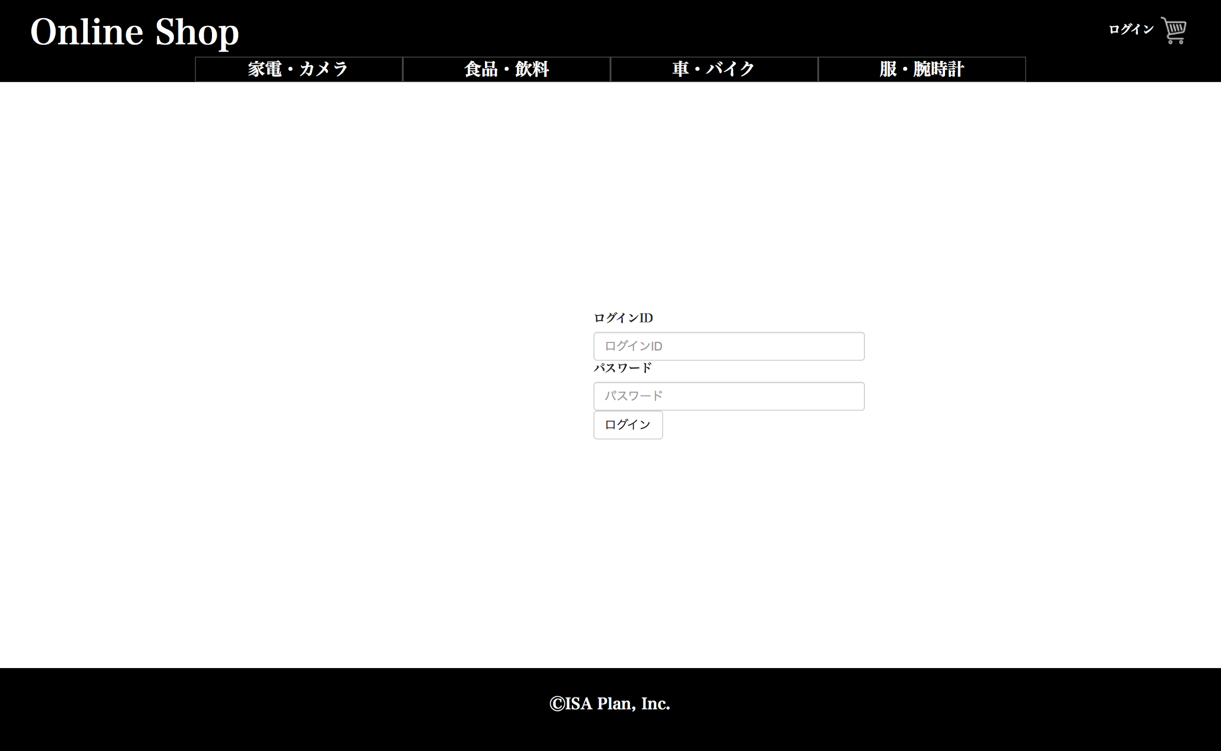
1
2
3
Body
Header
Footer
 | ■ログイン画面
 |  |  |  |  | No. | 項目名 | オブジェクト |  | 内容

4
 |  |  |  |  | 1 | ログインID | label |  | メールアドレスを入力するフォーラム

 |  |  |  |  | 2 | パスワード | label |  | パスワードを入力するフォーラム
未ログイン時
 |  |  |  |  | 3 | ログイン | button |  | ホーム画面へ遷移する

 |  |  |  |  | ４ | ログアウトボタン | button |  | ログイン時のみ、
 |  |  |  |  |  |  |  |  | ユーザー名の下に白地の文字でログアウトボタンを設置する。
 |  |  |  |  |  |  |  |  |  |  | 2019/12/09 JTM3 対応 佐藤 保明

共通

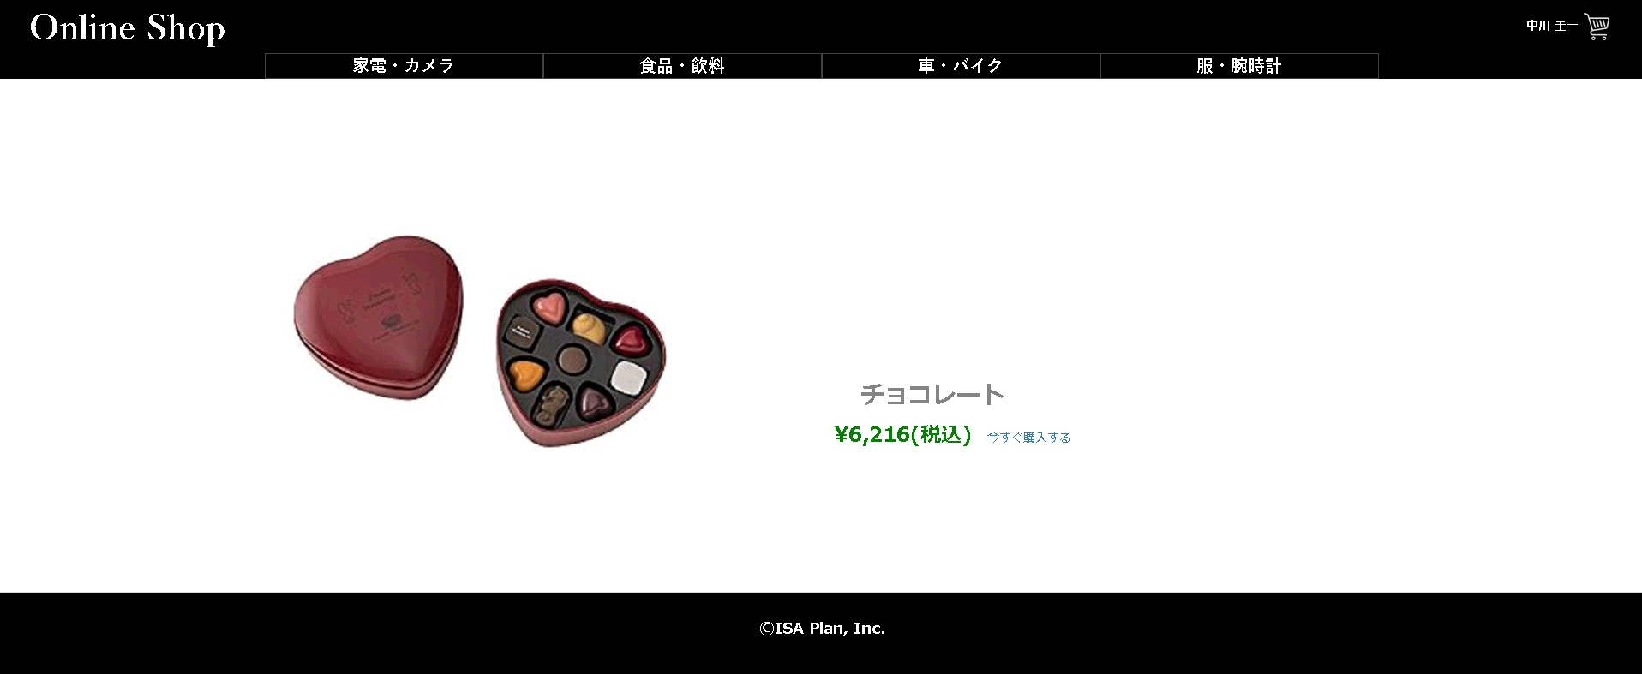
ログアウト
 |  |  |  | Header
4

ログイン時

 |  |  |  | Body

ⒸISA Plan, Inc.

 |  |  |  | Footer

